Sheet1
需求编号 | 测试功能 | 测试用例描述 | 输入 | 预期输出 | 实际输出 | 问题描述 | 备注
填写该问题对应的软件需求编号 | 一个词概括测试的功能点（可以多个测试用例） | 填写对本条测试用例的基本描述，主要包括测试方法（怎么做）和测试目标（对谁做）等； | 填写本条测试用例的输入数据（串口）或者动作； | 填写按照需求描述软件预期的输出结果； | 填写软件执行测试脚本后得到的实际结果。 | 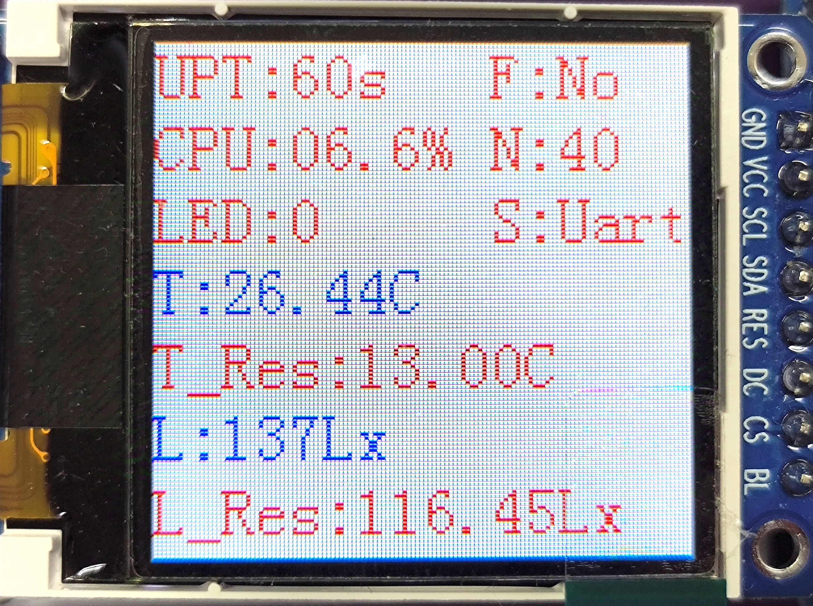 填写该问题的触发场景或具体现象，并给出截图或拍照。

